جدول المتابعة

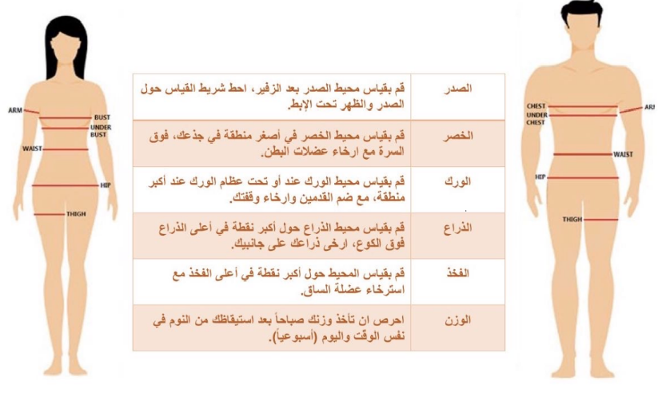
 | جدول المتابعة الاسبوعية

 | الاسبوع | تاريخ المراجعة | الوزن | الصدر | الخصر | الورك | الذراع | الفخذ
 | البداية | 2024-08-03
 | 1 | 2024-08-10
 | 2 | 2024-08-17
 | 3 | 2024-08-24
تاريخ التجديد | 4 | 2023-01-22
 | 5 | 2023-01-29
 | 6 | 2023-02-05
 | 7 | 2023-02-12
 | 8 | 2023-02-19
 | 9 | 2023-02-26
 | 10 | 2023-03-05
 | 11 | 2023-03-12
 | 12 | 2023-03-19

 |  |  |  | يتم اخذ الووزن والقياسات يوم السبت

